상품제안서
저니미니 16인치 미니캐리어 | 상품코드: S21564

 |  |  |  |  |  |  | 02-713-8555 | www.synergygift.co.kr
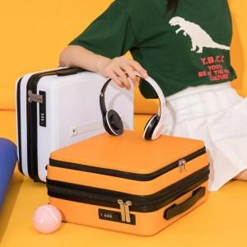

【상세/제작정보】

【인쇄/포장옵션】 | DTP컬러필름 / OPP(비닐)

【공급단가】 | 수량 | 30~ | 100~ | 300~ | 500~ | 1,000~
*VAT별도 | 단가 | 32,240원 | 30,500원 | 29,010원 | 28,270원 | 27,770원

【상품 URL】 | https://www.synergygift.co.kr:443/src/goods_detail.php?gdno=21564

